Mapas Regiões
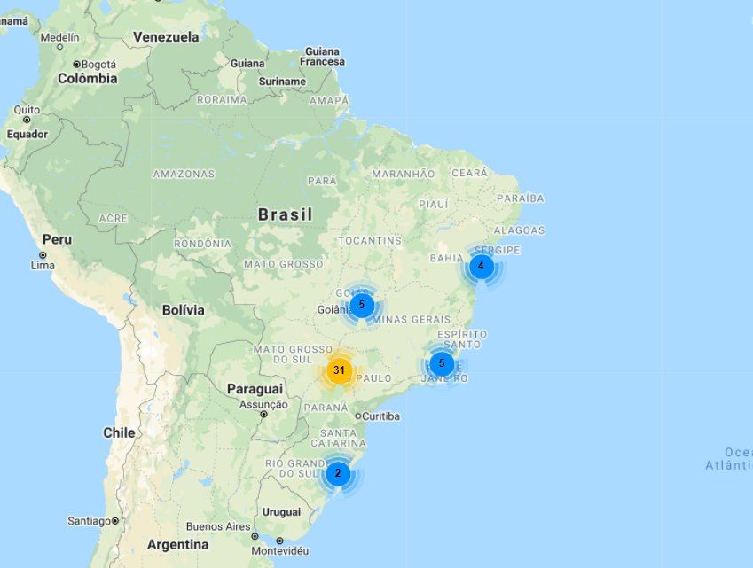
MAPA CONSOLIDADO BRASIL (137 LOJAS)

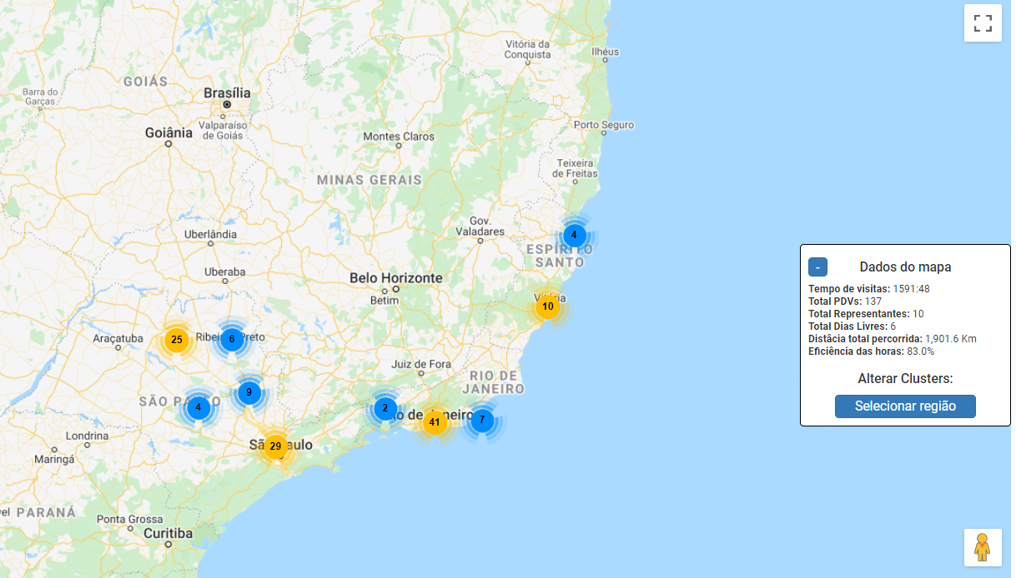

ESTADO DE SÃO PAULO

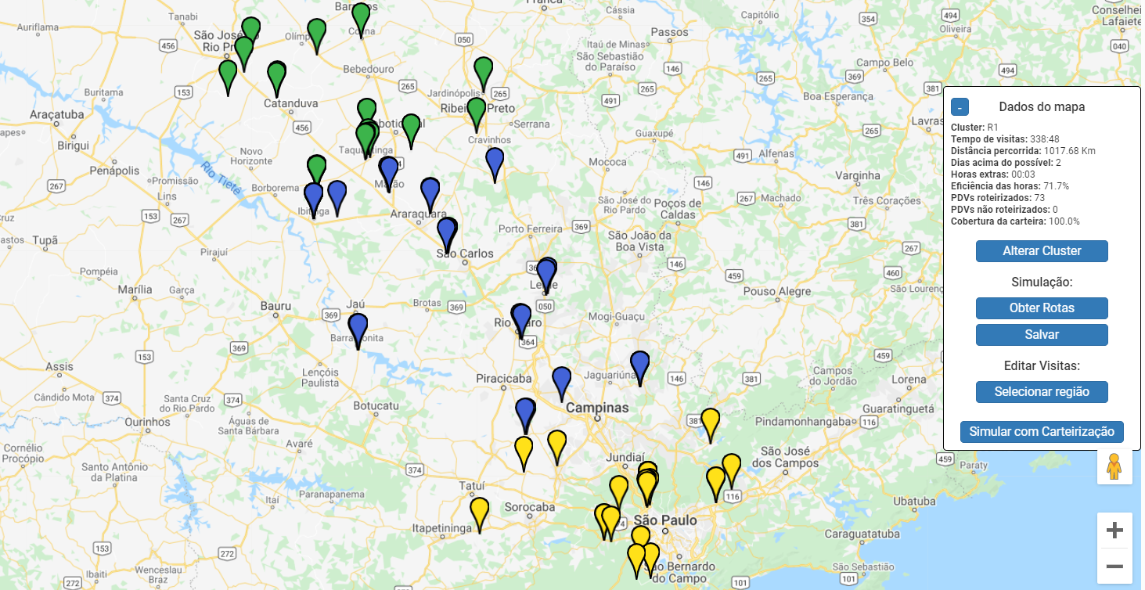

ESTADO DO RIO DE JANEIRO

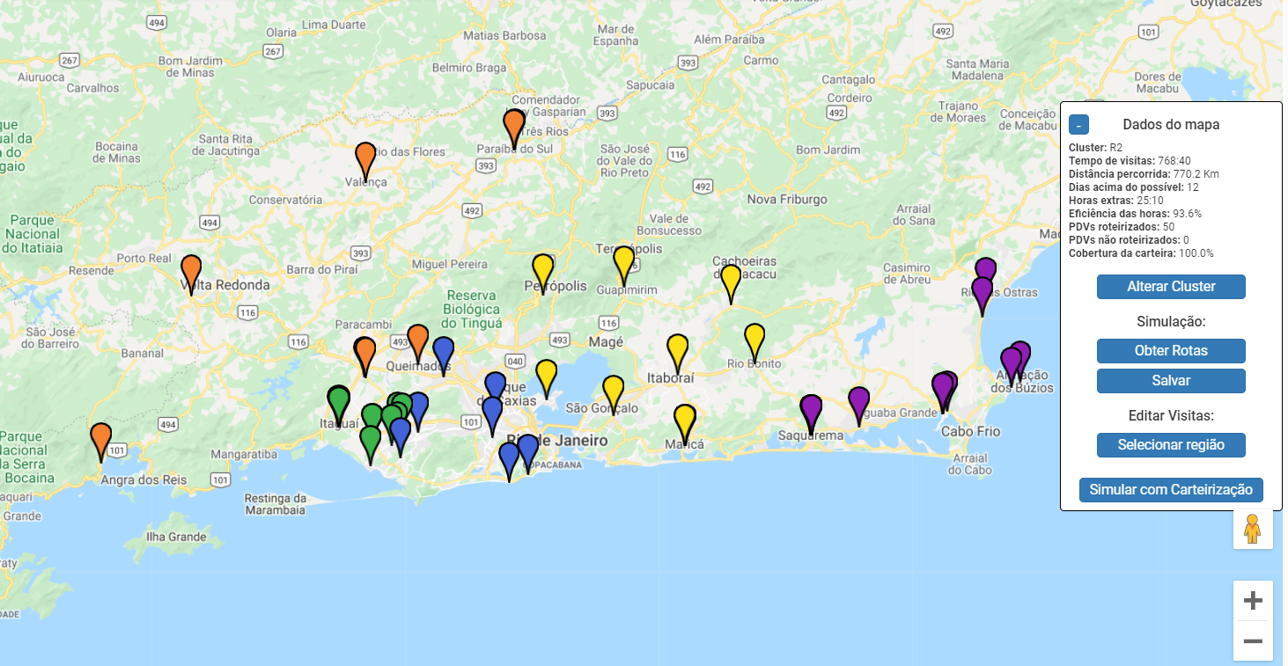

NORTE DO ESPÍRITO SANTO

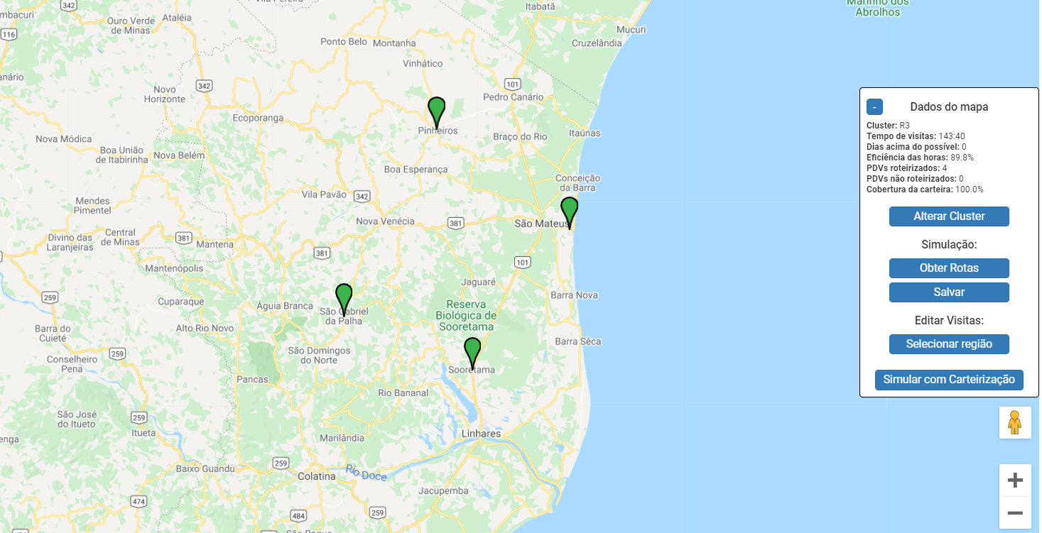

SUL DO ESPÍRITO SANTO

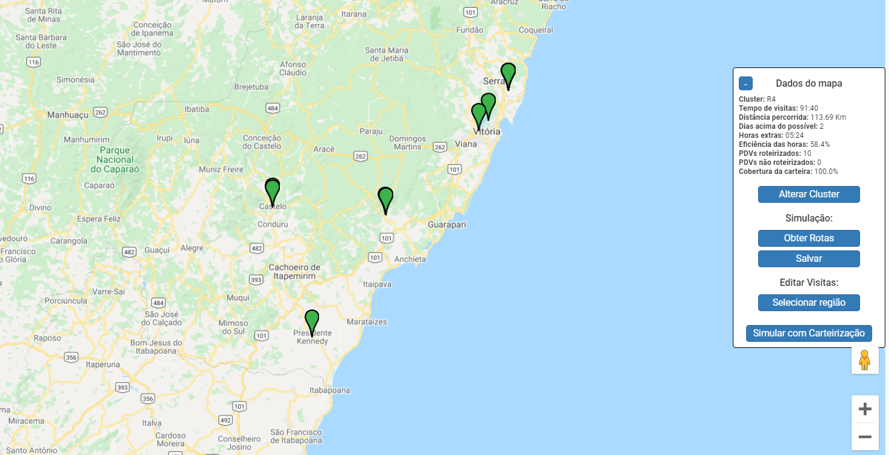

NÃO DIMENSIONADAS (47 LOJAS)

